Kolektory słoneczne
SPRAWNOŚĆ PŁASKIEGO KOLEKTORA SŁONECZNEGO

 | 1. PARAMETRY KOLEKTORA SŁONECZNEGO

 | Typ | SOL 2300 SD ESCOSOL® model: SO01501 |  |  |  |  | 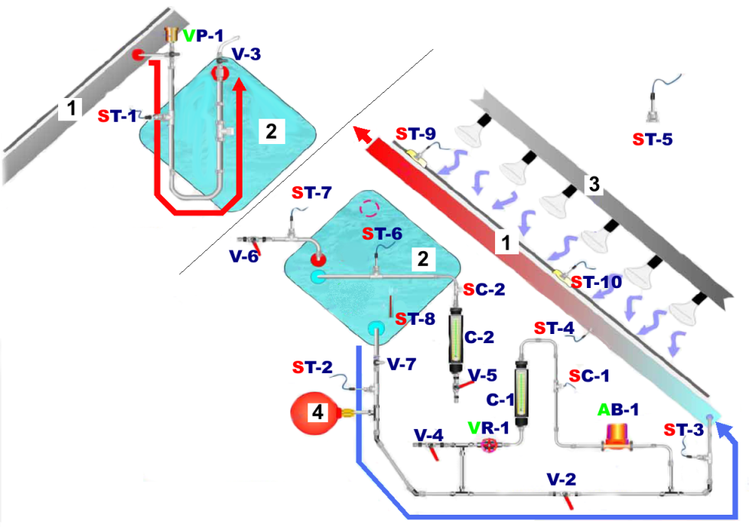
 | Wymiary (długość/szerokość/wysokość) |  |  |  | 1905/1218/107 mm
 | Powierzchnia |  | całkowita |  | 2.32 | m2
 |  |  | apertura |  | 2.23 | m2
 |  |  | absorbera |  | 2.13 | m2
 | sprawność optyczna |  |  | η0 | 0.734 | [-]
 | liniowy współczynnik strat ciepła |  |  | a1 | 5.668 | [W/m2K]
 | nieliniowy współczynnik strat ciepła |  |  | a2 | 0.02 | [W/m2K2]

 |  |  |  |  |  |  |  | Źródło: materiały formy Edibon

 | 2. POMIARY PARAMETRÓW PRACY KOLEKTORA SŁONECZNEGO

 | Parametr |  | Czujnik | Jednostka | Czas [min]
 |  |  |  |  | 0 | 5 | 10 | 15 | 20 | 25 | 30 | 40 | 50 | 60
 | Tin I˚ | temperatura czynnika na wejściu do absorbera | ST-2 | [°C]
 | Tout I˚ | temperatura czynnika na wyjściu z absorbera | ST-1 | [°C]
 | Ta | temperatura otoczenia | ST-5 | [°C]
 | Tin II˚ | temperatura czynnika na wejściu do zbiornika akumulacyjnego | ST-6 | [°C]
 | Tout II˚ | temperatura czynnika na wyjściu ze zbiornika akumulacyjnego | ST-7 | [°C]
 | Q I˚ | przepływ czynnika | SC-1 | [l/h]

 | 3. WYZNACZENIE ŚREDNIEJ WARTOŚCI PROMIENIOWANIA DOCIERAJĄCEGO DO POWIERZCHNI KOLEKTORA
 | Góra kolektora |  |  |  |  |  |  |  |  |  |  | 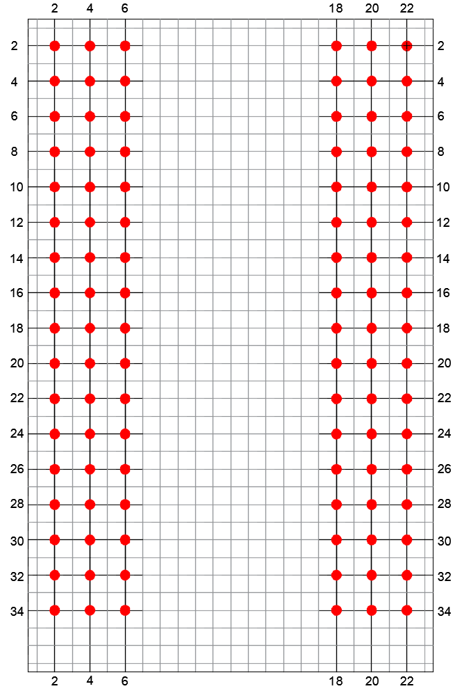
 | Nr | 2 | 4 | 6 |  |  |  |  | 18 | 20 | 22
 | 2 |  |  |  | 0 | 0 | 0 | 0
 | 4 |  |  |  | 0 | 0 | 0 | 0
 | 6 |  |  |  | 0 | 0 | 0 | 0
 | 8 |  |  |  | 0 | 0 | 0 | 0
 | 10 |  |  |  | 0 | 0 | 0 | 0
 | 12 |  |  |  | 0 | 0 | 0 | 0
 | 14 |  |  |  | 0 | 0 | 0 | 0
 | 16 |  |  |  | 0 | 0 | 0 | 0
 | 18 |  |  |  | 0 | 0 | 0 | 0
 | 20 |  |  |  | 0 | 0 | 0 | 0
 | 22 |  |  |  | 0 | 0 | 0 | 0
 | 24 |  |  |  | 0 | 0 | 0 | 0
 | 26 |  |  |  | 0 | 0 | 0 | 0
 | 28 |  |  |  | 0 | 0 | 0 | 0
 | 30 |  |  |  | 0 | 0 | 0 | 0
 | 32 |  |  |  | 0 | 0 | 0 | 0
 | 34 |  |  |  | 0 | 0 | 0 | 0
 | Dół kolektora |  |  |  |  |  |  |  |  |  |  | Rys. Usytuowanie punktów pomiarowych na powierzchni kolektora
 | Średnie promieniowanie lamp [W/m2] |  |  |  |  |  |  |  |  | 0

 | 4. WYNIKI
 | Wzory

 | Parametr |  |  | Jednostka | Czas [min]
 |  |  |  |  | 0 | 5 | 10 | 15 | 20 | 25 | 30 | 40 | 50 | 60
 | TI° - Ta |  |  | [K] | 0 | 0 | 0 | 0 | 0 | 0 | 0 | 0 | 0 | 0
 | |TinII° - ToutII°| |  |  | [K] | 0 | 0 | 0 | 0 | 0 | 0 | 0 | 0 | 0 | 0
 | ηh | sprawność cieplna |  | [%] | #DIV/0! | #DIV/0! | #DIV/0! | #DIV/0! | #DIV/0! | #DIV/0! | #DIV/0! | #DIV/0! | #DIV/0! | #DIV/0!
 | η | sprawność robocza |  | [%] | #DIV/0! | #DIV/0! | #DIV/0! | #DIV/0! | #DIV/0! | #DIV/0! | #DIV/0! | #DIV/0! | #DIV/0! | #DIV/0!
ΔT(t)
η (TI° - Ta)

 | 5. WNIOSKI
 | 5.1. Opisać zależność pomiędzy sprawnością cieplną i roboczą kolektora a różnicą temperatury TI° - Ta

 | 5.2. Podać przyczynę różnic pomiędzy tymi charakterystykami

 | 5.3. Opisać zależność pomiędzy różnicą temperatury |TinII° - ToutII°| a czasem

